关系图
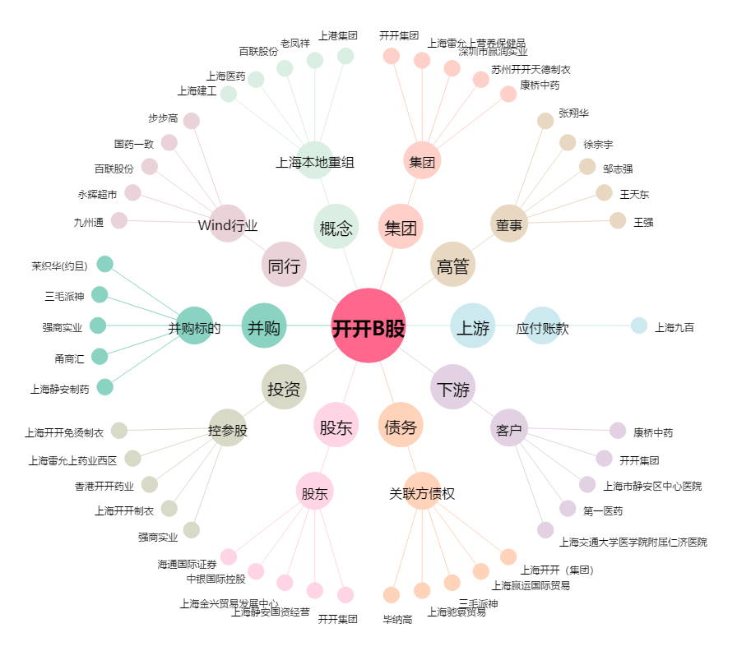
开开B股[900943.SH] - 关系概览图

